상품제안서
송월타올 2024 신년 청룡 자수타올 3P세트 | 상품코드: S29805

 |  |  |  |  |  |  | 02-713-8555 | www.synergygift.co.kr
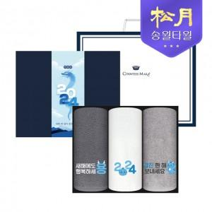

【상세/제작정보】 | <p>&nbsp;</p><p>&nbsp;</p>

【인쇄/포장옵션】 | 실크, 자수 / 포장불가능

【공급단가】 | 수량 | 50~ | 100~ | 500~ | 1,000~ | 2,000~
*VAT별도 | 단가 | 14,950원 | 14,720원 | 14,370원 | 13,800원 | 13,220원

【상품 URL】 | https://www.synergygift.co.kr:443/src/goods_detail.php?gdno=29805

